CollectiveAccess
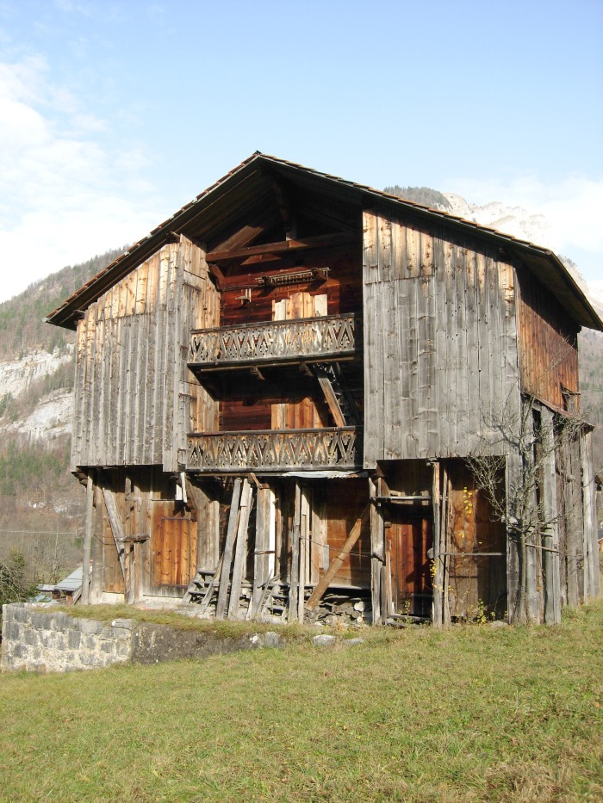
Image | Object | Description | Date
 | Grenier Hameau LE FAY (1-035) | Grenier a trois étages situé au Hameau LE FAY

